Aportaciones
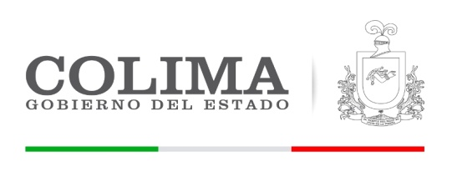
GOBIERNO DEL ESTADO DE COLIMA
SECRETARIA DE PLANEACION Y FINANZAS
DIRECCION GENERAL DE INGRESOS

Aportaciones enero a marzo 2018

 | Descripcion | Dev+Rec
CLAVE | TOTAL APORTACIONES ENERO A MARZO 2018 | 898,648,396.25
8200 | APORTACIONES | 898,648,396.25
8201 | FONDO DE APORTACIONES DE NÓMINA EDUCATIVA Y GASTOS OPERATIVOS | 242,556,326.73
8202 | FONDO DE APORTACIONES PARA LOS SERVICIOS DE SALUD | 312,517,591.52
8203 | FONDO DE APORTACIONES PARA LA INFRAESTRUCTURA SOCIAL | 66,948,225.00
8204 | FONDO PARA EL FORTALECIMIENTO DE LOS MUNICIPIOS Y DEMARCACIONES TERRITORIALES DEL DF | 111,077,640.00
8205 | FONDO DE APORTACIONES MÚLTIPLES | 42,394,794.00
8206 | FONDO PARA LA EDUCACIÓN TECNOLÓGICA Y DE ADULTOS | 19,447,161.00
8207 | FONDO DE APORTACIONES DE LA SEGURIDAD PÚBLICA | 41,022,585.00
8208 | FONDO DE APORTACIONES PARA EL FORTALECIMIENTO DE LAS ENTIDADES FEDERATIVAS | 62,684,073.00

